set_info
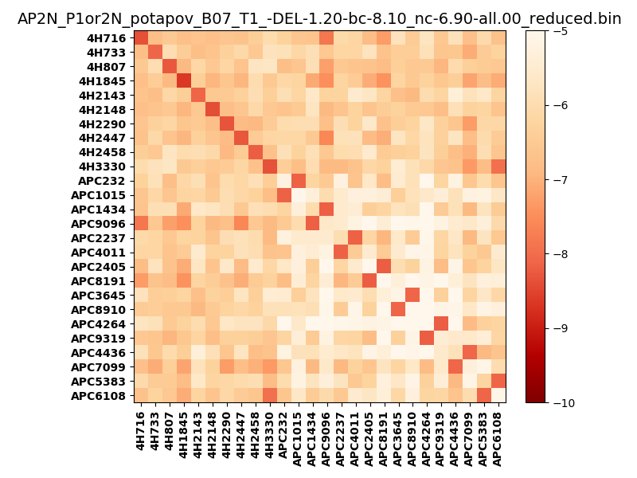
N_pairs: | 18
N_heterodimers: | 8
N_homodimers: | 10
orthogonality_average: | -2.06899881363
orthogonality_average_%: | 41.3799762726
orthogonality_gap: | -0.159749507904
orthogonality_gap_%: | 3.19499015808
N_offtarget_above_min_ontarget: | 0

max_affinity: | -8.66625022888
min_affinity: | -4.65991020203
lower_is_better: | True

binding_min_affinity: | -8.10194015503
binding_min_affinity_%: | 62.0388031006

nonbinidng_max_affinity: | -7.94219064713
nonbinidng_max_affinity_%: | 58.8438129425

total_II_pairs: | 23
total_II_pairs_%: | 31.9444444444
total_IN_mismatches: | 0
total_IN_mismatches_%: | 0.0
total_NN_pairs: | 17
total_NN_pairs_%: | 23.6111111111

total_electrostatic_matches: | 110
total_electrostatic_matches_%: | 76.3888888889
total_electrostatic_mismatches: | 34
total_electrostatic_mismatches_%: | 23.6111111111

starting_pos: | f
N_heptades: | 4
N_aminoacids: | 29

ag_helicity: | mean: 55.11 std: 16.87 min: 28.97 max: 82.44
charge: | mean: -0.35 std: 3.39 min: -8.99 max: 7.99
gravy: | mean: 0.36 std: 0.21 min: 0.01 max: 0.68
instability_index: | mean: 13.58 std: 11.10 min: 0.87 max: 46.52
isoelectric_point: | mean: 6.40 std: 2.07 min: 3.32 max: 10.85
normalization_max: | -10
normalization_min: | -5

